关系图
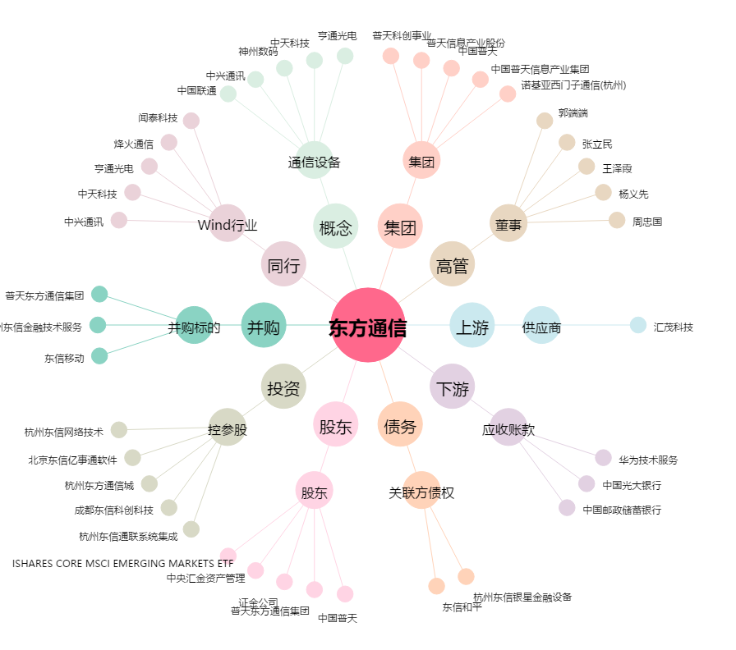
东方通信[600776.SH] - 关系概览图

